MODULO
 |  |  | AVANTECH YOU |  |  |  |  | RAGIONE SOCIALE:
 |  |  |  |  |  |  |  |  |  |  |  |  |  |  |  | CITTA': |  |  | DATA:
 |  |  | Scrivere le misure in MM |  |  |  |  | RIFERIMENTO:

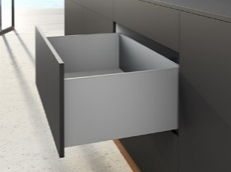

h77 |  |  |  | h101 |  |  | h139 |  |  |  | h187 |  |  |  |  |  |  | h187 InLay |  | h251
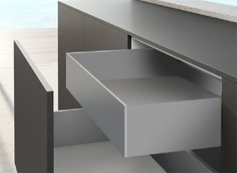
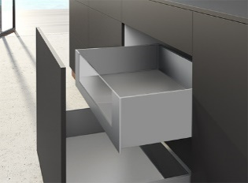
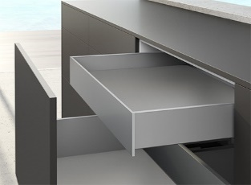

 |  |  |  | h101 INTERNO |  |  | h139 INTERNO |  |  |  | h187 INTERNO |  |  |  | h187 INTERNO VETRO |  |  | h187 InLay INTERNO

 | Q.tà | COLORE | ALTEZZA |  | LARGHEZZA VANO INTERNO MOBILE | PROFONDITA' |  | PORTATA GUIDA | PUSH | BARRA |  | FRONTALE INTERNO |  | CASSETTO SOTTOLAVELLO |  |  | PROFILO SUPERIORE |  | MODELLO PUSH |  | € PIENO
 |  |  |  |  |  |  |  |  |  | SINCRO |  | SI / NO | MATERIALE | TIPOLOGIA

A |  |  |  |  |  |  |  |  |  |  |  |  |  |  |  |  |  |  |  |  | 0.00 € | CAD. | ordine incompleto!
 |  |  |  |  |  |  |  |  |  |  |  |  |  |  |  |  |  |  |  |  | 0.00 € | TOT.
B |  |  |  |  |  |  |  |  |  |  |  |  |  |  |  |  |  |  |  |  | 0.00 € | CAD. | ordine incompleto!
 |  |  |  |  |  |  |  |  |  |  |  |  |  |  |  |  |  |  |  |  | 0.00 € | TOT.
C |  |  |  |  |  |  |  |  |  |  |  |  |  |  |  |  |  |  |  |  | 0.00 € | CAD. | ordine incompleto!
 |  |  |  |  |  |  |  |  |  |  |  |  |  |  |  |  |  |  |  |  | 0.00 € | TOT.
D |  |  |  |  |  |  |  |  |  |  |  |  |  |  |  |  |  |  |  |  | 0.00 € | CAD. | ordine incompleto!
 |  |  |  |  |  |  |  |  |  |  |  |  |  |  |  |  |  |  |  |  | 0.00 € | TOT.
E |  |  |  |  |  |  |  |  |  |  |  |  |  |  |  |  |  |  |  |  | 0.00 € | CAD. | ordine incompleto!
 |  |  |  |  |  |  |  |  |  |  |  |  |  |  |  |  |  |  |  |  | 0.00 € | TOT.
F |  |  |  |  |  |  |  |  |  |  |  |  |  |  |  |  |  |  |  |  | 0.00 € | CAD. | ordine incompleto!
 |  |  |  |  |  |  |  |  |  |  |  |  |  |  |  |  |  |  |  |  | 0.00 € | TOT.
G |  |  |  |  |  |  |  |  |  |  |  |  |  |  |  |  |  |  |  |  | 0.00 € | CAD. | ordine incompleto!
 |  |  |  |  |  |  |  |  |  |  |  |  |  |  |  |  |  |  |  |  | 0.00 € | TOT.
H |  |  |  |  |  |  |  |  |  |  |  |  |  |  |  |  |  |  |  |  | 0.00 € | CAD. | ordine incompleto!
 |  |  |  |  |  |  |  |  |  |  |  |  |  |  |  |  |  |  |  |  | 0.00 € | TOT.
I |  |  |  |  |  |  |  |  |  |  |  |  |  |  |  |  |  |  |  |  | 0.00 € | CAD. | ordine incompleto!
 |  |  |  |  |  |  |  |  |  |  |  |  |  |  |  |  |  |  |  |  | 0.00 € | TOT.
L |  |  |  |  |  |  |  |  |  |  |  |  |  |  |  |  |  |  |  |  | 0.00 € | CAD. | ordine incompleto!
 |  |  |  |  |  |  |  |  |  |  |  |  |  |  |  |  |  |  |  |  | 0.00 € | TOT.
M |  |  |  |  |  |  |  |  |  |  |  |  |  |  |  |  |  |  |  |  | 0.00 € | CAD. | ordine incompleto!
 |  |  |  |  |  |  |  |  |  |  |  |  |  |  |  |  |  |  |  |  | 0.00 € | TOT.

NOTE: |  |  |  |  |  |  |  |  |  |  |  |  |  |  |  |  |  |  |  |  | 0.00 € | TOT.
 |  |  |  |  |  |  |  |  |  |  |  |  |  |  |  |  |  |  |  |  | Giugno 2023

